상품제안서
원컬러 힙색 슬링백 | 상품코드: S38351

 |  |  |  |  |  |  | 02-713-8555 | www.synergygift.co.kr
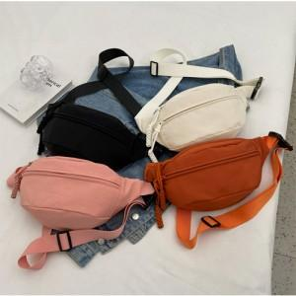

【상세/제작정보】 | <p><span style="font-size: 14pt;">※ 기본수량 미만 발주 진행시 별도 문의 바랍니다.</span></p><p><span style="font-size: 14pt;">※ 운임비 별도 발생 됩니다.</span></p>

【인쇄/포장옵션】 | 실크, 풀칼라 / OPP(비닐)

【공급단가】 | 수량 | 50~ | 100~ | 300~ | 1,000~ | 3,000~
*VAT별도 | 블랙 | 4,290원 | 4,220원 | 4,120원 | 3,960원 | 3,790원
 | 화이트 | 4,290원 | 4,220원 | 4,120원 | 3,960원 | 3,790원
 | 오렌지 | 4,290원 | 4,220원 | 4,120원 | 3,960원 | 3,790원
 | 핑크 | 4,290원 | 4,220원 | 4,120원 | 3,960원 | 3,790원

【상품 URL】 | https://www.synergygift.co.kr:443/src/goods_detail.php?gdno=38351

